상품제안서
순면고급 와이드앞치마 | 상품코드: F00620

 |  |  |  |  |  |  | 02-412-0044 | www.easy1.co.kr
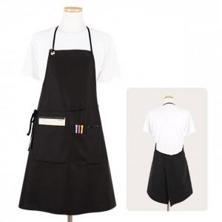

【상세/제작정보】 | 인쇄크기 : 가슴부분 150*50mm정도

【인쇄/포장옵션】 | 실크 / OPP(비닐)

【공급단가】 | 수량 | 100~ | 300~ | 500~ | 1,000~ | 3,000~
*VAT별도 | 단가 | 11,310원 | 11,130원 | 10,870원 | 10,440원 | 10,000원

【상품 URL】 | https://dev.easy1.co.kr:443/src/goods_detail.php?gdno=620

